Лист1
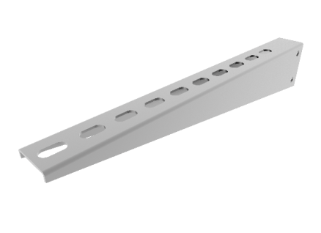
Наименование | Толщина, Zn (цинк) |  | Толщина, HDZ (гор.цинк) |  | Толщина, AISI (нерж) |  | Ваша скидка,% | На главную | Цена указанна за шт с НДС
Системы подвеса | 1.5 | 2.0 | 1.5 | 2.0 | 1.5 | 2.0 | 50
К-100 консоль стойки 100мм | 84 | 88 | 131 | 138 | 269 | 316
К-150 консоль стойки 150мм | 134 | 141 | 210 | 221 | 430 | 505
К-200 консоль стойки 200мм | 168 | 176 | 263 | 276 | 537 | 632
К-300 консоль стойки 300мм | 204 | 215 | 320 | 337 | 654 | 770
K-400 консоль стойки 400мм | 235 | 247 | 368 | 388 | 753 | 886
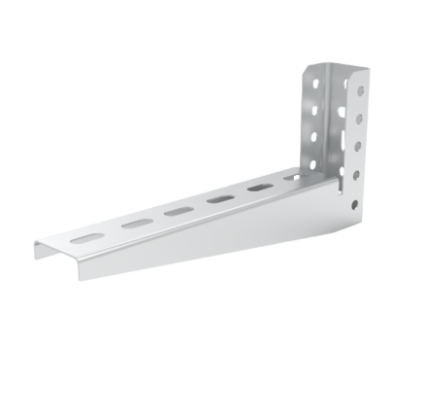
К-500 консоль стойки 500мм | 309 | 326 | 485 | 510 | 991 | 1166
К-600 консоль стойки 600мм | 361 | 380 | 566 | 595 | 1157 | 1361
КМ-100 консоль монолитная 100мм | 131 | 138 | 205 | 216 | 419 | 493
КМ-150 консоль монолитная 150мм | 209 | 220 | 328 | 345 | 670 | 788
КМ-200 консоль монолитная 200мм | 261 | 275 | 410 | 431 | 838 | 986
КМ-300 консоль монолитная 300мм | 318 | 335 | 499 | 525 | 1021 | 1201
КМ-400 консоль монолитная 400мм | 367 | 386 | 575 | 605 | 1175 | 1383
КМ-500 консоль монолитная 500мм | 483 | 508 | 756 | 796 | 1547 | 1820
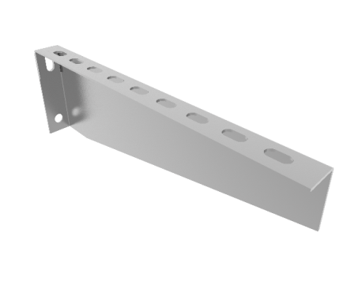
КН 100 кронштейн настенный 100мм | 74 | 78 | 117 | 123 | 239 | 281
КН 150 кронштейн настенный 150мм | 112 | 118 | 175 | 184 | 358 | 421
КН 200 кронштейн настенный 200мм | 155 | 163 | 263 | 276 | 537 | 632
КН 300 кронштейн настенный 300мм | 237 | 250 | 372 | 391 | 760 | 894
КН 400 кронштейн настенный 400мм | 275 | 289 | 431 | 454 | 881 | 1037
КН 500 кронштейн настенный 500мм | 419 | 441 | 657 | 692 | 1344 | 1581
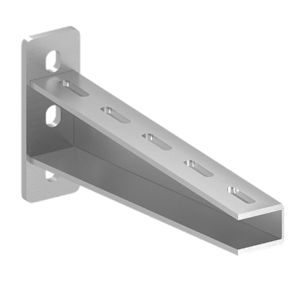
КН 600 кронштейн настенный 600мм | 481 | 507 | 754 | 794 | 1542 | 1814
КНУ 100 кронштейн настенный усленный 100мм | ● | 298 | ● | 510 | ● | 1783
КНУ 150 кронштейн настенный усленный 150мм | ● | 319 | ● | 536 | ● | 1831
КНУ 200 кронштейн настенный усленный 200мм | ● | 340 | ● | 612 | ● | 2015
КНУ 250 кронштейн настенный усленный 250мм | ● | 425 | ● | 765 | ● | 2104
КНУ 300 кронштейн настенный усленный 300мм | ● | 453 | ● | 816 | ● | 2217
КНУ 400 кронштейн настенный усленный 400мм | ● | 553 | ● | 995 | ● | 2702
КНУ 500 кронштейн настенный усленный 500мм | ● | 650 | ● | 1170 | ● | 3184
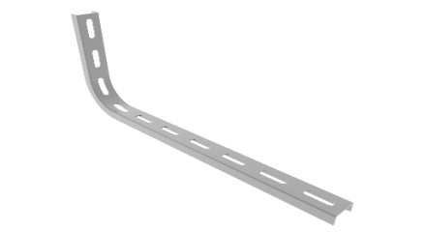
КНУ 600 кронштейн настенный усленный 600мм | ● | 712 | ● | 1284 | ● | 3472
ГКН 100 Г-образный кронштейн настенный 100мм | ● | 104 | ● | 208 | ● | 318
ГКН 200 Г-образный кронштейн настенный 200мм | ● | 129 | ● | 258 | ● | 393
ГКН 300 Г-образный кронштейн настенный 300мм | ● | 154 | ● | 309 | ● | 471
ГКН 400 Г-образный кронштейн настенный 400мм | ● | 181 | ● | 362 | ● | 552
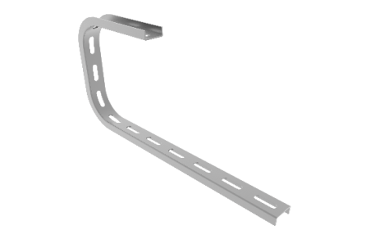
СКП 100 – С-образный кронштейн потолочный | ● | 104 | ● | 208 | ● | 318
СКП 150 – С-образный кронштейн потолочный | ● | 118 | ● | 235 | ● | 359
СКП 200 – С-образный кронштейн потолочный | ● | 129 | ● | 258 | ● | 393
СКП 300 – С-образный кронштейн потолочный | ● | 154 | ● | 309 | ● | 471
СКП 400 – С-образный кронштейн потолочный | ● | 181 | ● | 362 | ● | 552
СКП 500 – С-образный кронштейн потолочный | ● | 206 | ● | 413 | ● | 630
СК 35*30 L100 стойка консольная | 21 | 29 | 34 | 45 | 56 | 75
СК 35*30 L120 стойка консольная | 26 | 34 | 40 | 54 | 67 | 89
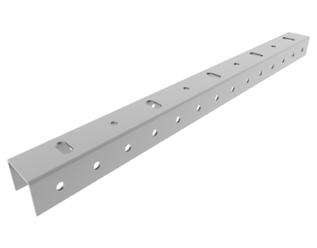
СК 35*30 L200 стойка консольная | 43 | 57 | 67 | 89 | 112 | 149
СК 35*30 L250 стойка консольная | 54 | 72 | 84 | 112 | 140 | 186
СК 35*30 L300 стойка консольная | 64 | 86 | 101 | 134 | 168 | 224
СК 35*30 L400 стойка консольная | 86 | 115 | 134 | 179 | 224 | 298
СК 35*30 L500 стойка консольная | 107 | 143 | 168 | 224 | 280 | 373
СК 35*30 L600 стойка консольная | 129 | 172 | 201 | 268 | 336 | 447
СК 35*30 L700 стойка консольная | 150 | 200 | 235 | 313 | 392 | 522
СК 35*30 L800 стойка консольная | 172 | 229 | 268 | 358 | 447 | 597
СК 35*30 L900 стойка консольная | 193 | 258 | 302 | 403 | 503 | 671
СК 35*30 L1000 стойка консольная | 215 | 286 | 336 | 447 | 559 | 746
СК 35*30 L1200 стойка консольная | 258 | 344 | 403 | 537 | 671 | 895
СК 35*30 L1400 стойка консольная | 301 | 401 | 470 | 626 | 783 | 1044
СК 35*30 L1500 стойка консольная | 322 | 430 | 503 | 671 | 839 | 1119
СК 35*30 L1600 стойка консольная | 344 | 458 | 537 | 716 | 895 | 1193
СК 35*30 L1800 стойка консольная | 387 | 515 | 604 | 805 | 1007 | 1342
СК 35*30 L2000 стойка консольная | 430 | 573 | 671 | 895 | 1119 | 1492
СК 35*30 L2200 стойка консольная | 473 | 630 | 738 | 984 | 1230 | 1641
СК 35*30 L2400 стойка консольная | 515 | 687 | 805 | 1074 | 1342 | 1790
СК 35*30 L2500 стойка консольная | 537 | 716 | 839 | 1119 | 1398 | 1864
СК 35*30 L2600 стойка консольная | 558 | 745 | 873 | 1163 | 1454 | 1939
СК 35*30 L2800 стойка консольная | 601 | 802 | 940 | 1253 | 1566 | 2088
СК 35*30 L3000 стойка консольная | 644 | 859 | 1007 | 1342 | 1678 | 2237
СПО 35х30 L400 Стойка потолочная с основанием S=4.0 | 204 | 242 | 266 | 315 | 1022 | 1210 | 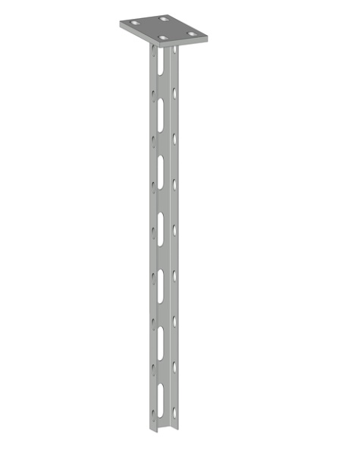
СПО 35х30 L500 Стойка потолочная с основанием S=4.0 | 233 | 280 | 303 | 364 | 1167 | 1399
СПО 35х30 L600 Стойка потолочная с основанием S=4.0 | 262 | 315 | 341 | 410 | 1311 | 1577
СПО 35х30 L800 Стойка потолочная с основанием S=4.0 | 320 | 386 | 416 | 502 | 1600 | 1932
СПО 35х30 L1000 Стойка потолочная с основанием S=4.0 | 378 | 461 | 491 | 599 | 1888 | 2304
СПО 35х30 L1200 Стойка потолочная с основанием S=4.0 | 428 | 539 | 557 | 701 | 2141 | 2696
СПО 35х30 L1400 Стойка потолочная с основанием S=4.0 | 515 | 623 | 669 | 809 | 2573 | 3113
СПО 35х30 L1500 Стойка потолочная с основанием S=4.0 | 545 | 653 | 708 | 849 | 2725 | 3264
СПО 35х30 L1600 Стойка потолочная с основанием S=4.0 | 575 | 697 | 748 | 906 | 2876 | 3485
СПО 35х30 L1800 Стойка потолочная с основанием S=4.0 | 637 | 755 | 829 | 982 | 3187 | 3775
СПО 35х30 L2000 Стойка потолочная с основанием S=4.0 | 696 | 832 | 905 | 1082 | 3482 | 4161
СПО 35х30 L2200 Стойка потолочная с основанием S=4.0 | 759 | 901 | 986 | 1171 | 3793 | 4505
СПО 35х30 L2400 Стойка потолочная с основанием S=4.0 | 819 | 975 | 1065 | 1267 | 4096 | 4874
СПО 35х30 L2500 Стойка потолочная с основанием S=4.0 | 849 | 1018 | 1104 | 1324 | 4247 | 5092
СПО 35х30 L2600 Стойка потолочная с основанием S=4.0 | 880 | 1054 | 1144 | 1371 | 4399 | 5271
СПО 35х30 L2800 Стойка потолочная с основанием S=4.0 | 940 | 1140 | 1222 | 1482 | 4702 | 5699
СПО 35х30 L3000 Стойка потолочная с основанием S=4.0 | 1001 | 1202 | 1301 | 1562 | 5005 | 6009
СПОД 35х30 L400 Стойка потолочная с основанием двойная S=4.0 | 273 | 323 | 354 | 419 | 1363 | 1613 | 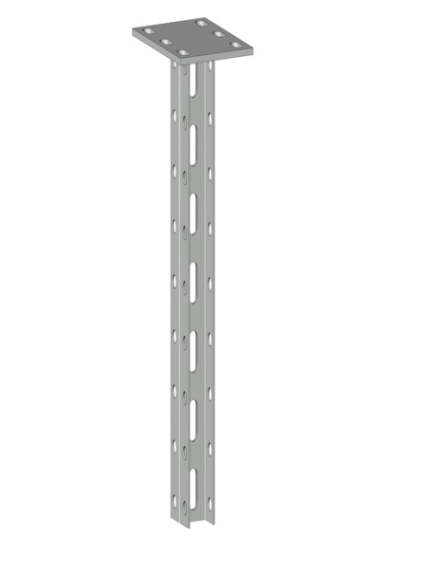
СПОД 35х30 L500 Стойка потолочная с основанием двойная S=4.0 | 311 | 373 | 404 | 485 | 1556 | 1866
СПОД 35х30 L600 Стойка потолочная с основанием двойная S=4.0 | 350 | 421 | 454 | 547 | 1748 | 2103
СПОД 35х30 L800 Стойка потолочная с основанием двойная S=4.0 | 427 | 515 | 555 | 670 | 2133 | 2576
СПОД 35х30 L1000 Стойка потолочная с основанием двойная S=4.0 | 503 | 614 | 655 | 799 | 2518 | 3072
СПОД 35х30 L1200 Стойка потолочная с основанием двойная S=4.0 | 571 | 719 | 742 | 935 | 2854 | 3594
СПОД 35х30 L1400 Стойка потолочная с основанием двойная S=4.0 | 686 | 830 | 892 | 1079 | 3431 | 4150
СПОД 35х30 L1500 Стойка потолочная с основанием двойная S=4.0 | 727 | 870 | 945 | 1132 | 3633 | 4352
СПОД 35х30 L1600 Стойка потолочная с основанием двойная S=4.0 | 767 | 929 | 997 | 1208 | 3835 | 4647
СПОД 35х30 L1800 Стойка потолочная с основанием двойная S=4.0 | 850 | 1007 | 1105 | 1309 | 4249 | 5033
СПОД 35х30 L2000 Стойка потолочная с основанием двойная S=4.0 | 929 | 1110 | 1207 | 1442 | 4643 | 5548
СПОД 35х30 L2200 Стойка потолочная с основанием двойная S=4.0 | 1011 | 1201 | 1315 | 1562 | 5057 | 6007
СПОД 35х30 L2400 Стойка потолочная с основанием двойная S=4.0 | 1092 | 1300 | 1420 | 1690 | 5461 | 6499
СПОД 35х30 L2500 Стойка потолочная с основанием двойная S=4.0 | 1133 | 1358 | 1472 | 1765 | 5663 | 6790
СПОД 35х30 L2600 Стойка потолочная с основанием двойная S=4.0 | 1173 | 1406 | 1525 | 1827 | 5865 | 7028
СПОД 35х30 L2800 Стойка потолочная с основанием двойная S=4.0 | 1254 | 1520 | 1630 | 1976 | 6269 | 7599
СПОД 35х30 L3000 Стойка потолочная с основанием двойная S=4.0 | 1335 | 1602 | 1735 | 2083 | 6673 | 8012
КД 100 Консоль двусторонняя для стойки потолочной | ● | 165 | ● | 281 | ● | 703 | 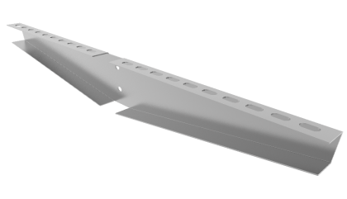
КД 200 Консоль двусторонняя для стойки потолочной | ● | 254 | ● | 433 | ● | 1081
КД 300 Консоль двусторонняя для стойки потолочной | ● | 338 | ● | 574 | ● | 1434
КД 400 Консоль двусторонняя для стойки потолочной | ● | 623 | ● | 1059 | ● | 2646
КД 500 Консоль двусторонняя для стойки потолочной | ● | 809 | ● | 1374 | ● | 3434
КД 600 Консоль двусторонняя для стойки потолочной | ● | 900 | ● | 1530 | ● | 3825
КП Кронштейн потолочный | ● | 94 | ● | 136 | ● | 381
КПШ Кронштейн под шпильку С-образный | ● | 31 | ● | 56 | ● | 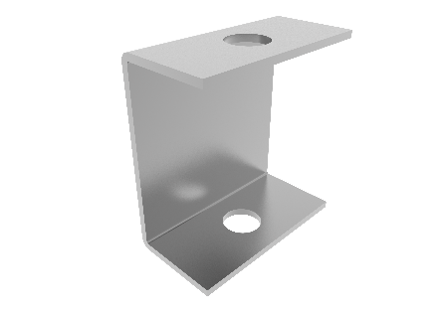 123
ППК Поворотно - потолочный кронштейн | ● | 138 | ● | 190 | ● | 1021 | 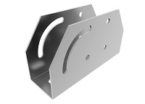
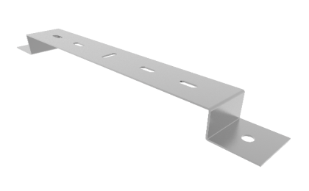
СМ Станина монтажная | ● | 114 | ● | 159 | ● | 564
TM Скоба для настенного крепления 100мм | ● | 87 | ● | 91 | ● | 292
TM Скоба для настенного крепления 200мм | ● | 155 | ● | 128 | ● | 408
TM Скоба для настенного крепления 300мм | ● | 174 | ● | 157 | ● | 502
TM Скоба для настенного крепления 400мм | ● | 201 | ● | 186 | ● | 595
TM Скоба для настенного крепления 500мм | ● | 233 | ● | 212 | ● | 677

